Hoja3
Identificador | Proceso de modificacion de productos
Breve descripción | Corresponde al proceso de modificar los atributos de los productos registrados en el menu
Objetivo que se logra con la ejecución del proceso | El usuario logra modificar atributos de algunos productos y reflejar esos cambios en el menu de la cafeteria
Ejecutores del proceso | Usuario
Disparador para el proceso (describe que evento o momento inicia el proceso) | Cuando el cliente selecciona la opcion de modificar Menu de productos en la consola y digita los nuevos atributos del producto
Pasos del proceso (se puede agregar un diagrama de flujo) | 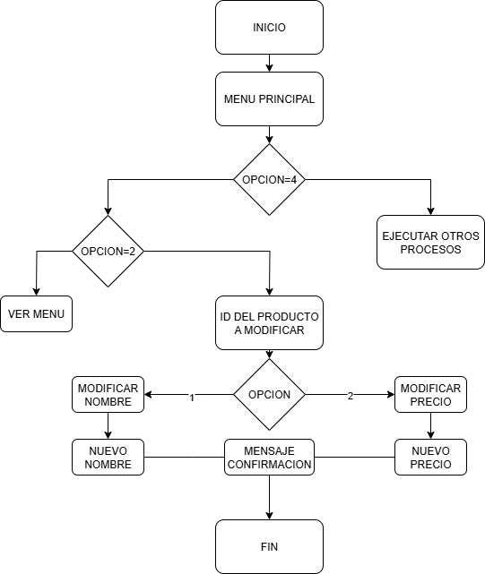

Punto de salida (describe como el proceso puede ser terminado después de ser completado con éxito) | El proceso termina cuando el sistema emite un mensaje de confirmacion y los cambios se ven reflejados en el menu de la cafeteria
Puntos de interrupción (describe los eventos cuando el proceso puede ser terminado en el transcurso de su ejecución) | Cuando durante el proceso de modificacion se digitan valores incoherentes según el tipo de dato Cuando el sistema no sobreescribe correctamente los cambios en el menu de la cafeteria Cuando el sistema no reconoce y procesa los cambios

